箱唛扫码
Factory name (工厂名称)
PO. Number(订单号) | 78091-01
Style Code.(款号) | 6784-677
Product Code.(产品编号) | RECYCLE CARE LABEL RECYCLE COMPONENT LABEL | Carton No.(箱号):
Inner Packages(包装方式） | 2000pcs/ bundle | 1/3
SIZE/qty (尺码/数量) | 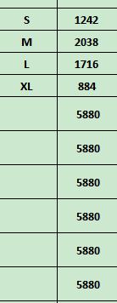
Carton Dimension（箱规） | 20*30*40 | Country of Origin：
Gross Weight（毛重） | 8.4kg | Made In China
Net Weight（净重） | 8kg
Remark（备注）

Factory name (工厂名称)
PO. Number(订单号) | 78605-01
Style Code.(款号) | 6784-677
Product Code.(产品编号) | RECYCLE CARE LABEL RECYCLE COMPONENT LABEL | Carton No.(箱号):
Inner Packages(包装方式） | 2000pcs/ bundle | 2/3
SIZE/qty (尺码/数量)
Carton Dimension（箱规） | 20*30*40 | Country of Origin：
Gross Weight（毛重） | 8.4kg | Made In China
Net Weight（净重） | 8kg |  | 06784677800029
Remark（备注） |  |  | 06784677800036
 |  |  | 06784677800043
 |  |  | 06784677800050
 |  |  | 06784677800029
Factory name (工厂名称) |  |  | 06784677800036
PO. Number(订单号) | 79201-01 |  | 06784677800043
Style Code.(款号) | 6784-677 |  | 06784677800050
Product Code.(产品编号) | RECYCLE CARE LABEL RECYCLE COMPONENT LABEL | Carton No.(箱号):
Inner Packages(包装方式） | 2000pcs/ bundle | 3/3
SIZE/qty (尺码/数量) | 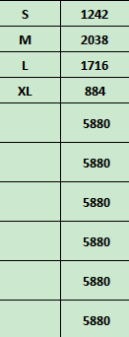
Carton Dimension（箱规） | 20*30*40 | Country of Origin：
Gross Weight（毛重） | 8.4kg | Made In China
Net Weight（净重） | 8kg
Remark（备注）

